Chi tiết địa chất
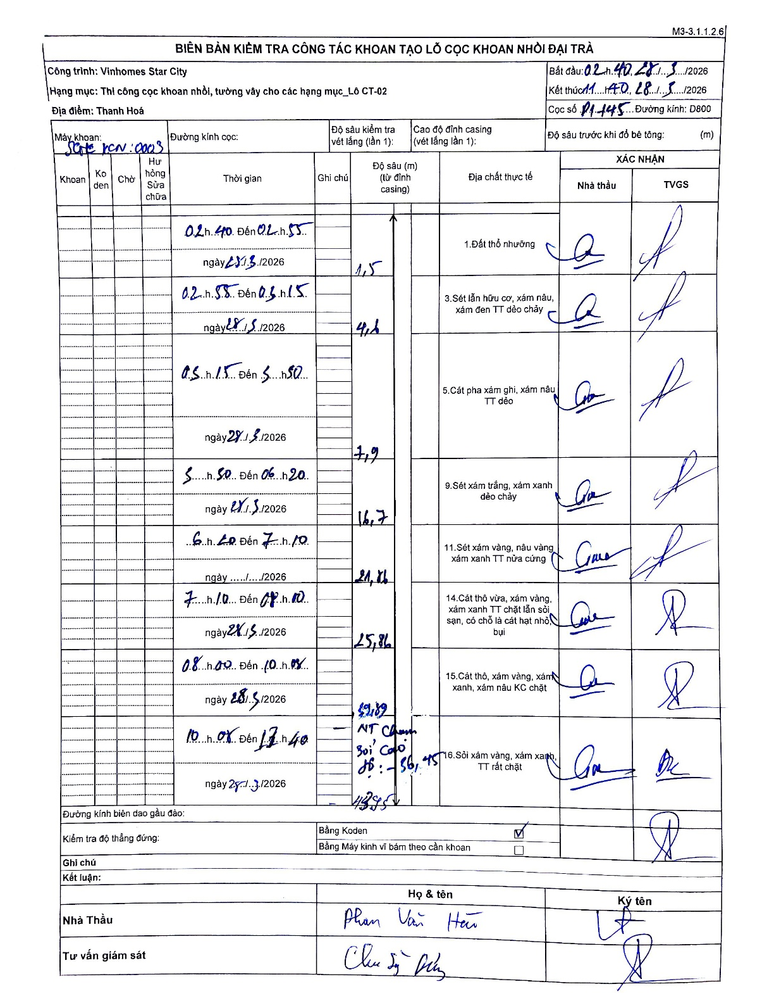
Dự án | Star City Thanh Hóa
Hạng mục | Thi công cọc khoan nhồi, tường vây cho các hạng mục_Lô CT-02
Tên bộ phận | ĐÀI TRÀ
Số hiệu cọc | P1-145
Tên Máy khoan | SGC-KCN0003
Đường kính | D800
Bắt đầu thi công | 02:40 28/05/2026
Kết thúc thi công | 11:40 28/05/2026

Địa chất TT | Đường kính | Mô tả lớp thiết kế | Từ (h) | Đến (h) | Cao độ từ | Cao độ đến | T.Gian (h) | Dài (m) | V (m/h) | Ghi chú
1.Đất thổ nhưỡng | D800 | Đất thổ nhưỡng | 02:40 28/05/2026 | 02:55 28/05/2026 | -0.71 | -1.5 | 0.25 | 0.79 | 3.16 | Length calculated: 1.5 - 0.71 = 0.79
2 | D800 | Sét lẫn hữu cơ, xám nâu, xám đen TT dẻo chảy | 02:55 28/05/2026 | 03:15 28/05/2026 | -1.5 | -4.6 | 0.33 | 3.1 | 9.3
3 | D800 | Cát pha xám ghi, xám nâu TT dẻo | 03:15 28/05/2026 | 05:50 28/05/2026 | -4.6 | -7.9 | 2.58 | 3.3 | 1.28
4 | D800 | Sét xám trắng, xám xanh dẻo chảy | 05:50 28/05/2026 | 06:20 28/05/2026 | -7.9 | -16.7 | 0.5 | 8.8 | 17.6
5 | D800 | Sét xám vàng, nâu vàng, xám xanh TT nửa cứng | 06:20 28/05/2026 | 07:10 28/05/2026 | -16.7 | -21.86 | 0.83 | 5.16 | 6.19
6 | D800 | Cát thô vừa, xám vàng, xám xanh TT chặt lẫn sỏi sạn, có chỗ là cát hạt nhỏ, bụi | 07:10 28/05/2026 | 08:10 28/05/2026 | -21.86 | -25.86 | 1 | 4 | 4
7 | D800 | Cát thô, xám vàng, xám xanh, xám nâu KC chặt | 08:00 28/05/2026 | 10:05 28/05/2026 | -25.86 | -29.89 | 2.08 | 4.03 | 1.93 | Top number 29,89 at the line boundary
8 | D800 | Sỏi xám vàng, xám xanh, TT rất chặt | 10:05 28/05/2026 | 11:40 28/05/2026 | -29.89 | -43.45 | 1.58 | 13.56 | 8.56 | Bottom depth 43.45; depth marker 36.45 noted in between

ẢNH BIÊN BẢN GỐC

